アーキテクチャの整理
● エンタープライズシステムにおけるデータ分析基盤の位置付け

SoR,SoEに続く第3のシステム群であるSoI(Sysem Of Insight)を支えるのがデータ分析基盤

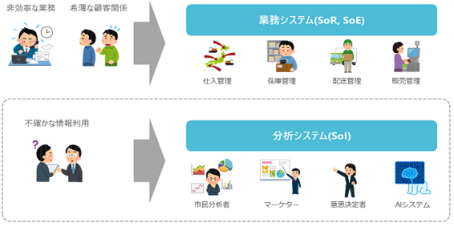

https://qiita.com/RyoOkaya/items/deb850259c10d9536280

SoIは従来のSoEやSoRとは利用者層が異なる為、異なる設計や運用アプローチが必要となる(はず)

比較項目 | 業務システム(SoR, System of Records) | 業務システム(SoE, System of Engagement) | 分析システム(SoI, System of Insight)
システム導入の目的 | 業務の効率化 | 顧客関係性の強化 | 判断の質や速度の向上
システムの主要ユーザ | 業務の従事者 | サービス利用者 | 分析者、意思決定者
課題分析の主要観点 | 業務観点 | 関係性の観点 | データ観点
導入による投資対効果(ROI) | 算出しやすい | 算出しにくい | 算出しにくい
開発プロセス | ウォーターフォール | アジャイル | どちらも
システム開発の案件数 | 比較的多い | 比較的少ない(今後増加？) | 比較的少ない(今後増加？)
https://qiita.com/RyoOkaya/items/deb850259c10d9536280

更に各々の関連性でいうと業務でSoRに蓄積されたデータを、SoIに収集して分析を行い、結果をSoEに反映させる。
ただし、SoIに収集するのはSoRからだけではなく外部データやIoTデータなど様々。
また分析結果のフィードバック先もSoEだけではなく、SoRの業務改善・高度化に活用されるケースもある。

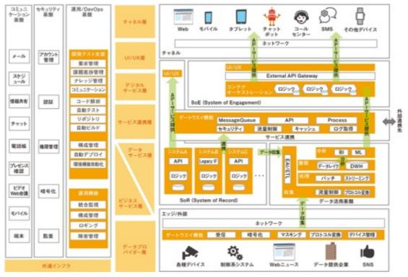

DX実現に必要なITアーキテクチャの論理構成モデル
https://xtech.nikkei.com/atcl/nxt/column/18/01328/060500002/

● データ分析システム(SoI)のを支えるデータ分析基盤のアーキテクチャ

データ分析基盤は「データ活用層」「データ蓄積層」「データ連携層」の3層より構成される。
これが一番抽象度の高いモデルであるが、各レイヤのパターンにより更に細かな派生形がある。

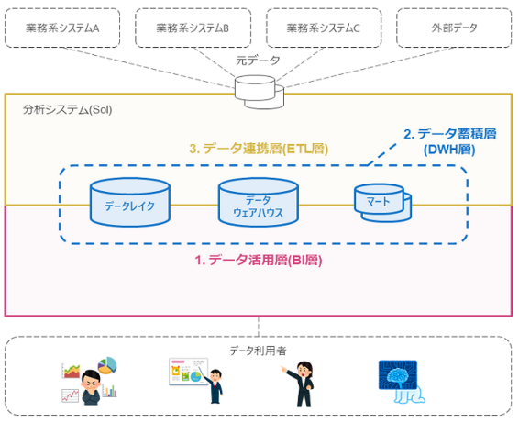

https://qiita.com/RyoOkaya/items/deb850259c10d9536280

● データ分析基盤全体のアーキテクチャパターン

データ分析基盤は最初は単一組織・システム内での分析ニーズに対して個々に構築されるが（サイロ型）、
やがて業務関連性の高い複数部門間において、双方を跨いだ分析ニーズが生じデータ連携が発生する（ピア型）。
部門間連携が各所で発生するとゆるやかかつ自然に分散型に移行していくが、運用コストの増加とともに
統合型ないしハブ型への移行が試みられる。
なお統合型とハブ型の分岐については将来的なデータの利活用戦略いかんによって定まる。
つまり、ビッグデータ活用促進を企業の重点施策として置く場合にはハブ型への進化が望ましいと考えられる。

パターン名 | サイロ型 | ピア型 | 分散型 | 統合型 | ハブ型
取り扱うデータの範囲 | 単一組織内 | 複数組織内 | 全社 | 全社 | 全社
連携の経路※1 | なし | 1 | Ｎ×Ｍ | Ｍ | Ｎ+Ｍ
導入・運用コスト |  |  | ◎ | △ | 〇
導入・運用難易度 |  |  | △ | ◎ | △
柔軟性・拡張性 ≒ビッグデータ対応? ≒普及拡大対応? |  |  | 〇 | △ | ◎
サイロ化のリスク ≒ガバナンス対応? ≒品質対応？ |  |  | △ | ◎ | ◎
※1 Ｎ：連携元システム数 Ｍ：連携先システム数

下記サイトおよび書籍を参考に独自に整理したものを記載。
https://qiita.com/Kota0114/items/1e09feda1783fbba47fe

● データ分析基盤のコンポーネント

https://qiita.com/manabian/items/10a42920cc4eb0a20af0

● DX時代におけるアーキテクチャ設計の主題

ビッグデータの収集にどのように対応するのか（データ収集層）
データ品質(バグがない＋ユーザニーズに適合+ユーザが使いやすい)をどのように担保するのか（データ蓄積(加工含む)層）
多様なデータ利活用のニーズに際してどのように支援するのか（データ活用層）
データガバナンス・セキュリティにどのように対応するのか

● データ活用層のアーキテクチャパターン

当初は処理は蓄積層（データウェアハウス）で受け持っていたが（DWH統合型）、インタラクティブな分析ニーズが
高まると同時に処理を利用者環境(PC)に委譲していく仕組みが主流となっていった（セルフサービス型）。
しかしながら近年ガバナンスの強化が叫ばれるなかで、再び蓄積基盤側で処理も統合的に行う（ガバナンス型）
という考えが主流となりつつある。

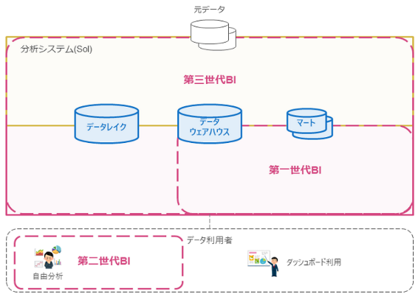

パターン名 | DWH統合型 | セルフサービス型 | ガバナンス型
 | 第一世代 | 第二世代 | 第三世代
流行年代 | 1990年代~ | 2010年代~ | 2020年代~(？)
OLAPの主な実行主体 | 接続先DB, BIサーバ | 接続先DB, デスクトップPC | 接続先DB
定型レポート分析 | 得意 | 苦手 | 得意
自由分析 | 苦手 | 得意 | 苦手
複数データソースの管理 | 苦手 | 苦手 | 得意
https://qiita.com/RyoOkaya/items/deb850259c10d9536280

● データ蓄積層のアーキテクチャパターン

最初は構造化データのみを対象にデータウェアハウスとデーマートを構築して運用していくが、ビッグデータの
活用が進みデータ量やデータ形式が増えてくると、保管に特化したデータレイクが必要となってくる。

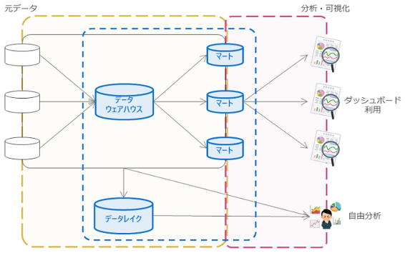

項目 | データウェアハウス | データマート | データレイク
スキーマ定義 | スキーマオンライト(Schema-on-Write) | スキーマオンライト(Schema-on-Write) | スキーマオンリード(Schema-on-Read)
主な用途 | 定型分析 | 定型分析 | 自由分析
主な利用ユーザ | システム管理者 | システム管理者 | システム管理者, データ分析者
主なDBの種類 | RDB(DWH専用) | RDB | オブジェクトストレージ
データ状態 | 加工整形済 | 加工整形済 | そのまま(As-Is)
データ管理 | 管理しやすい | 管理しやすい | 大変
主な元データ | 業務DB | データウェアハウス | あらゆる元データ
https://qiita.com/RyoOkaya/items/deb850259c10d9536280

● データ連携層のアーキテクチャパターン

従来のデータ分析基盤では定期的なデータ収集(バッチ型)がメインだった。とはいえ収集元システムの特性や
運用上の制約から様々な派生パターンがあり、適切なものを選択する必要がある。
近年さらにビッグデータ要件(大量かつ高頻度)に対応する為のデータ収集(リアルタイム型)方法が求められている。

